記入例（代）
代理受領用
様式第１１号の２
介護保険居宅介護（介護予防）住宅改修費【事前申請】兼支給申請書（代理受領用）
フリガナ |  |  |  |  | トンダバヤシ タロウ |  |  |  |  |  |  |  |  |  |  | 保険者番号 |  |  |  |  |  |  |  |  |  | 2 | 7 | 2 | 1 | 4 | 6
※登録事業者のみ利用可能
被保険者氏名 （甲） |  |  |  |  | 富田林 太郎
記入方法
①黄色のセルがご記入いただく箇所になります。
青色のセルは被保険者の自署が必要な箇所になります。
改修費用、着工日、完成日、申請日は完了申請時にご
記入いただきます。
②生年月日、性別、金融機関、本支店、口座種目は
で囲ってください。
※こちらのシートにはご記入いただけません。
手書き、パソコンでの入力を問わず、
代理受領用のシートをご利用ください。
 |  |  |  |  |  |  |  |  |  |  |  |  |  |  |  | 被保険者番号 |  |  |  |  |  | 0 | 0 | 0 | 0 | 9 | 9 | 9 | 9 | 9 | 9
 |  |  |  |  |  |  |  |  |  |  |  |  |  |  |  | 個人番号 |  |  |  | 1 | 2 | 3 | 4 | 5 | 6 | 7 | 8 | 9 | 0 | 1 | 2
生年月日 |  |  |  |  | 明 ・ 大 ・ 昭 |  |  |  |  | 10年1月1日生 |  |  |  |  |  | 性 別 |  |  |  | 男 ・ 女
住 所 |  |  |  |  | 〒 | 584-8511
 |  |  |  |  | 富田林市常盤町１番１－１０１号

住宅の所有者 |  |  |  |  | 本人 |  |  |  |  |  |  |  |  |  |  |  |  |  | 本人との関係 |  |  |  |  | （ |  |  |  |  |  |  | ）
改修の内容 及び箇所 |  |  |  |  |  | 手すり |  |  |  |  |  |  |  |  | 事業所(乙) | 名称 |  |  | 富田林工務店
 |  |  |  |  | （ | 廊下、トイレ |  |  |  |  |  |  |  | ）
 |  |  |  |  |  | 段差解消 |  |  | （ |  |  |  |  | ） |  | 事業所番号 |  |  |  |  |  | 9 | 9 | 2 | 0 | 9 | 9 | 9 | 9 | 9 | 9
 |  |  |  |  |  | 引き戸 |  | （ |  |  |  |  |  | ） |  | 所在地 |  |  | 〒 | 584-0000
 |  |  |  |  |  | 便器 |  |  |  |  |  |  |  |  |  | 富田林市〇〇町一丁目２３番４号
 |  |  |  |  |  | その他
 |  |  |  |  | （ |  |  |  |  |  |  |  |  | ） |  |  |  |  | TEL |  | 0721-20-0000
改修費用 |  |  |  |  | 円 |  |  |  |  |  |  |  |  |  | 着工日 |  |  |  | 年 月 日
 |  |  |  |  |  |  |  |  |  |  |  |  |  |  | 完成日 |  |  |  | 年 月 日
 | 富田林市長 様
 | 上記の住宅改修費の支給を申請します。また、その受領権を（乙）に委任します。
 |  |  | 年 月 日
 |  |  |  | 住所 |  |  | 富田林市常盤町１番１－１０１号
申請者（甲） |  |  |  |  |  |  |  |  |  |  |  |  |  |  |  |  |  |  |  |  | 電話番号 |  |  |  | 000-0000-0001
 |  |  |  | 氏名

 |  | ※給付制限を受けていたり保険料が未納の場合は、代理受領による支給はできません。
注意 |  | 《事前申請に必要な書類》
 |  | 1 見積書（工事費の内訳が記載されたもの）
 |  | 2 改修箇所の平面図（見取り図）及び、改修前の写真
 |  | 3 介護支援専門員等が作成した住宅改修が必要と認められる理由を記載した書類
 |  | 4 改修を行う住宅の所有者が当該被保険者でない場合は、所有者の承諾書
 |  | 《完了後必要な書類》
 |  | 1 領収書（工事費の内訳が記載されたもの）
 |  | 2 完成後の状態が確認できる書類（改修後の写真）等

口座振込 依 頼 欄 |  |  |  |  |  | 富田林 |  |  |  |  |  | 銀行・農協 信用金庫 信用組合 |  |  |  |  |  |  | 本店 |  | 種目 |  |  |  | 口座番号
 |  |  |  |  |  |  |  |  |  |  |  |  |  |  |  |  |  |  | 支店
 |  |  |  |  |  |  |  |  |  |  |  |  |  |  |  |  |  | 出張所
 |  |  |  |  |  | 金融機関コード |  |  |  |  |  |  |  |  | 支店コード |  |  |  |  |  | 1 普通預金 2 当座預金 |  |  |  | 1 | 2 | 3 | 4 | 5 | 6 | 7
 |  |  |  |  |  | 9 |  | 9 |  |  | 9 |  | 9 |  | 0 |  | 0 |  | 1

 |  |  |  |  |  | フリガナ |  |  |  |  | トンダバヤシコウムテン
 |  |  |  |  |  | 口座名義人 |  |  |  |  | 富田林工務店

 | ※「介護保険代理受領事業者登録届出書」に記載した口座以外に振り込むことはできません。
 | 以下は記入しないでください。

事前届出確認日 |  |  |  |  |  |  | 年 月 日 |  |  |  |  |  |  | 確認の有無

代理受領用
代理受領用
様式第１１号の２
介護保険居宅介護（介護予防）住宅改修費【事前申請】兼支給申請書（代理受領用）
フリガナ |  |  |  |  |  |  |  |  |  |  |  |  |  | 保険者番号 |  |  |  |  |  |  |  |  | 2 | 7 | 2 | 1 | 4 | 6
※登録事業者のみ利用可能
被保険者氏名 （甲）
 |  |  |  |  |  |  |  |  |  |  |  |  |  | 被保険者番号 |  |  |  |  | 0 | 0 | 0 | 0
生年月日、性別用
 |  |  |  |  |  |  |  |  |  |  |  |  |  | 個人番号
生年月日 |  |  |  |  | 明 ・ 大 ・ 昭 |  |  |  |  | 年 月 日生 |  |  |  | 性 別 |  |  | 男 ・ 女
住 所 |  |  |  |  | 〒
 |  |  |  |  | 富田林市

住宅の所有者 |  |  |  |  |  |  |  |  |  |  |  |  |  |  |  | 本人との関係 |  |  |  |  | （ |  |  |  |  |  |  | ）
改修の内容 及び箇所 |  |  |  |  |  | 手すり |  |  |  |  |  |  | 事業所(乙) | 名称
 |  |  |  |  | （ |  |  |  |  |  |  | ）
 |  |  |  |  |  | 段差解消 |  |  | （ |  |  | ） |  | 事業所番号 |  |  |  |  | 9 | 9 | 2 | 0
 |  |  |  |  |  | 引き戸 |  | （ |  |  |  | ） |  | 所在地 |  | 〒
 |  |  |  |  |  | 便器
 |  |  |  |  |  | その他
 |  |  |  |  | （ |  |  |  |  |  |  | ） |  |  |  | TEL
改修費用 |  |  |  |  | 円 |  |  |  |  |  |  |  | 着工日 |  |  | 年 月 日
 |  |  |  |  |  |  |  |  |  |  |  |  | 完成日 |  |  | 年 月 日
 | 富田林市長 様
 | 上記の住宅改修費の支給を申請します。また、その受領権を（乙）に委任します。
 |  |  | 年 月 日
 |  |  |  | 住所 |  |  | 富田林市
申請者（甲） |  |  |  |  |  |  |  |  |  |  |  |  |  |  |  |  |  | 電話番号
 |  |  |  | 氏名

 |  | ※給付制限を受けていたり保険料が未納の場合は、代理受領による支給はできません。
注意 |  | 《事前申請に必要な書類》
 |  | 1 見積書（工事費の内訳が記載されたもの）
 |  | 2 改修箇所の平面図（見取り図）及び、改修前の写真
 |  | 3 介護支援専門員等が作成した住宅改修が必要と認められる理由を記載した書類
 |  | 4 改修を行う住宅の所有者が当該被保険者でない場合は、所有者の承諾書
 |  | 《完了後必要な書類》
 |  | 1 領収書（工事費の内訳が記載されたもの）
 |  | 2 完成後の状態が確認できる書類（改修後の写真）等
金融機関、本支店、種目用
口座振込 依 頼 欄 |  |  |  |  |  |  |  |  |  |  | 銀行・農協 信用金庫 信用組合 |  |  |  |  | 本店 |  | 種目 |  |  |  | 口座番号
 |  |  |  |  |  |  |  |  |  |  |  |  |  |  |  | 支店
 |  |  |  |  |  |  |  |  |  |  |  |  |  |  | 出張所
 |  |  |  |  |  | 金融機関コード |  |  |  |  |  |  | 支店コード |  |  |  |  | 1 普通預金 2 当座預金

 |  |  |  |  |  | フリガナ
 |  |  |  |  |  | 口座名義人

 | ※「介護保険代理受領事業者登録届出書」に記載した口座以外に振り込むことはできません。
 | 以下は記入しないでください。

事前届出確認日 |  |  |  |  |  |  | 年 月 日 |  |  |  |  | 確認の有無

記入例（償）
償還払い用
様式第１１号
介護保険居宅介護（介護予防）住宅改修費【事前申請】兼支給申請書（償還払い用）
フリガナ |  |  |  |  |  | トンダバヤシ ハナコ |  |  |  |  |  |  |  |  |  |  | 保険者番号 |  |  |  |  |  |  |  |  |  | 2 | 7 | 2 | 1 | 4 | 6
被保険者氏名 |  |  |  |  |  | 富田林 花子
 |  |  |  |  |  |  |  |  |  |  |  |  |  |  |  |  | 被保険者番号 |  |  |  |  |  | 0 | 0 | 0 | 0 | 0 | 0 | 0 | 0 | 0 | 0
記入方法
①黄色のセルがご記入いただく箇所になります。
青色のセルは被保険者の自署が必要な箇所になります。
改修費用、着工日、完成日、申請日は完了申請時にご
記入いただきます。
②生年月日、性別、金融機関、本支店、口座種目は
で囲ってください。
※こちらのシートにはご記入いただけません。
手書き、パソコンでの入力を問わず、
償還払い用のシートをご利用ください。
 |  |  |  |  |  |  |  |  |  |  |  |  |  |  |  |  | 個人番号 |  |  |  | 9 | 8 | 7 | 6 | 5 | 4 | 3 | 2 | 1 | 0 | 9 | 8
生年月日 |  |  |  |  |  | 明 ・ 大 ・ 昭 |  |  |  |  | 20年2月2日生 |  |  |  |  |  | 性 別 |  |  |  | 男 ・ 女
住 所 |  |  |  |  |  | 〒 | 584-8511
 |  |  |  |  |  | 富田林市常盤町１番１－２０２号

住宅の所有者 |  |  |  |  |  | 本人 |  |  |  |  |  |  |  |  |  |  |  |  |  | 本人との関係 |  |  |  |  | （ |  |  |  |  |  |  | ）
改修の内容 及び箇所 |  |  |  |  |  |  | 手すり |  |  |  |  |  |  |  |  | 事業者 | 名称 |  |  | 富田林工務店
 |  |  |  |  |  | （ |  |  |  |  |  |  |  |  | ）
 |  |  |  |  |  |  | 段差解消 |  |  | （ | 浴室 |  |  |  | ） |  | 代表者 |  |  | 常盤 一郎
 |  |  |  |  |  |  | 引き戸 |  | （ |  |  |  |  |  | ）
 |  |  |  |  |  |  | 便器 |  |  |  |  |  |  |  |  |  | 所在地 |  |  | 〒 | 584-0000
 |  |  |  |  |  |  | その他 |  |  |  |  |  |  |  |  |  | 富田林市〇〇町一丁目２３番４号
 |  |  |  |  |  | （ |  |  |  |  |  |  |  |  | ）
 |  |  |  |  |  |  |  |  |  |  |  |  |  |  |  |  |  |  |  | TEL |  | 0721-20-0000
改修費用 |  |  |  |  |  | 円 |  |  |  |  |  |  |  |  |  | 着工日 |  |  |  | 年 月 日
 |  |  |  |  |  |  |  |  |  |  |  |  |  |  |  | 完成日 |  |  |  | 年 月 日
 |  | 富田林市長 様
 |  | 上記のとおり関係書類を添えて居宅介護（介護予防）住宅改修費の支給を申請します。
 |  |  |  | 年 月 日
 |  |  |  |  | 住所 |  |  | 富田林市常盤町１番１－２０２号
申請者 |  |  |  |  |  |  |  |  |  |  |  |  |  |  |  |  |  |  |  |  |  | 電話番号 |  |  |  | 000-0000-0002
 |  |  |  |  | 氏名

 | 注意 |  | ・事前申請に必要な書類
 |  |  | 1 見積書（工事費の内訳が記載されたもの）
 |  |  | 2 改修箇所の平面図（見取り図）及び、改修前の写真
 |  |  | 3 介護支援専門員等が作成した住宅改修が必要と認められる理由を記載した書類
 |  |  | 4 改修を行う住宅の所有者が当該被保険者でない場合は、所有者の承諾書
 |  |  | ・完了後必要な書類
 |  |  | 1 領収書（工事費の内訳が記載されたもの）
 |  |  | 2 完成後の状態が確認できる書類（改修後の写真）等

 | 居宅介護（支援）住宅改修費を下記の口座に振り込んで下さい。
口座振込 依 頼 欄 |  |  |  |  |  |  | 富田林 |  |  |  |  |  | 銀行・農協 信用金庫 信用組合 |  |  | 常盤 |  |  |  | 本店 |  | 種目 |  |  |  | 口座番号
 |  |  |  |  |  |  |  |  |  |  |  |  |  |  |  |  |  |  |  | 支店
 |  |  |  |  |  |  |  |  |  |  |  |  |  |  |  |  |  |  | 出張所
 |  |  |  |  |  |  | 金融機関コード |  |  |  |  |  |  |  |  | 支店コード |  |  |  |  |  | 1 普通預金 2 当座預金 |  |  |  | 7 | 6 | 5 | 4 | 3 | 2 | 1
 |  |  |  |  |  |  | 9 |  | 9 |  |  | 9 |  | 9 |  | 0 |  | 0 |  | 2

 |  |  |  |  |  |  | フリガナ |  |  |  |  | トンダバヤシ ハナコ
 |  |  |  |  |  |  | 口座名義人 |  |  |  |  | 富田林 花子

※以下は記入しないでください。
事前届出確認日 |  |  |  |  |  |  |  | 年 月 日 |  |  |  |  |  |  | 確認の有無

償還払い用
償還払い用
様式第１１号
介護保険居宅介護（介護予防）住宅改修費【事前申請】兼支給申請書（償還払い用）
フリガナ |  |  |  |  |  |  |  |  |  |  |  |  |  |  | 保険者番号 |  |  |  |  |  |  |  |  | 2 | 7 | 2 | 1 | 4 | 6
被保険者氏名
 |  |  |  |  |  |  |  |  |  |  |  |  |  |  | 被保険者番号 |  |  |  |  | 0 | 0 | 0 | 0
生年月日、性別用
 |  |  |  |  |  |  |  |  |  |  |  |  |  |  | 個人番号
生年月日 |  |  |  |  |  | 明 ・ 大 ・ 昭 |  |  |  |  | 年 月 日生 |  |  |  | 性 別 |  |  | 男 ・ 女
住 所 |  |  |  |  |  | 〒
 |  |  |  |  |  | 富田林市

住宅の所有者 |  |  |  |  |  |  |  |  |  |  |  |  |  |  |  |  | 本人との関係 |  |  |  |  | （ |  |  |  |  |  |  | ）
改修の内容 及び規模 |  |  |  |  |  |  | 手すり |  |  |  |  |  |  | 事業者 | 名称
 |  |  |  |  |  | （ |  |  |  |  |  |  | ）
 |  |  |  |  |  |  | 段差解消 |  |  | （ |  |  | ） |  | 代表者
 |  |  |  |  |  |  | 引き戸 |  | （ |  |  |  | ）
 |  |  |  |  |  |  | 便器 |  |  |  |  |  |  |  | 所在地 |  | 〒
 |  |  |  |  |  |  | その他
 |  |  |  |  |  | （ |  |  |  |  |  |  | ）
 |  |  |  |  |  |  |  |  |  |  |  |  |  |  |  |  | TEL
改修費用 |  |  |  |  |  | 円 |  |  |  |  |  |  |  | 着工日 |  |  | 年 月 日
 |  |  |  |  |  |  |  |  |  |  |  |  |  | 完成日 |  |  | 年 月 日
 |  | 富田林市長 様
 |  | 上記のとおり関係書類を添えて居宅介護（介護予防）住宅改修費の支給を申請します。
 |  |  |  | 年 月 日
 |  |  |  |  | 住所 |  |  | 富田林市
申請者 |  |  |  |  |  |  |  |  |  |  |  |  |  |  |  |  |  |  | 電話番号
 |  |  |  |  | 氏名

 | 注意 |  | ・事前申請に必要な書類
 |  |  | 1 見積書（工事費の内訳が記載されたもの）
 |  |  | 2 改修箇所の平面図（見取り図）及び、改修前の写真
 |  |  | 3 介護支援専門員等が作成した住宅改修が必要と認められる理由を記載した書類
 |  |  | 4 改修を行う住宅の所有者が当該被保険者でない場合は、所有者の承諾書
 |  |  | ・完了後必要な書類
 |  |  | 1 領収書（工事費の内訳が記載されたもの）
 |  |  | 2 完成後の状態が確認できる書類（改修後の写真）等

金融機関、本支店、種目用
 | 居宅介護（支援）住宅改修費を下記の口座に振り込んで下さい。
口座振込 依 頼 欄 |  |  |  |  |  |  |  |  |  |  |  | 銀行・農協 信用金庫 信用組合 |  |  |  |  | 本店 |  | 種目 |  |  |  | 口座番号
 |  |  |  |  |  |  |  |  |  |  |  |  |  |  |  |  | 支店
 |  |  |  |  |  |  |  |  |  |  |  |  |  |  |  | 出張所
 |  |  |  |  |  |  | 金融機関コード |  |  |  |  |  |  | 支店コード |  |  |  |  | 1 普通預金 2 当座預金

 |  |  |  |  |  |  | フリガナ
 |  |  |  |  |  |  | 口座名義人

※以下は記入しないでください。
事前届出確認日 |  |  |  |  |  |  |  | 年 月 日 |  |  |  |  | 確認の有無

印刷設定
○うまく印刷できないときは、以下の手順で
印刷範囲の調整を行ってください。

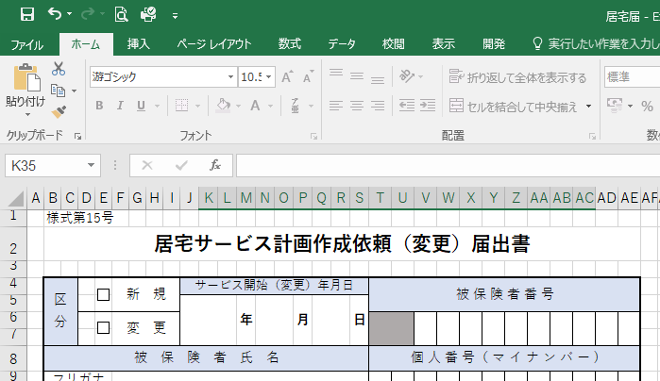
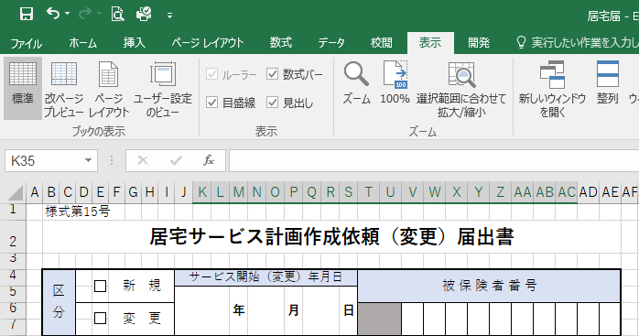

①表示タブをクリック。

②改ページプレビューをクリック。

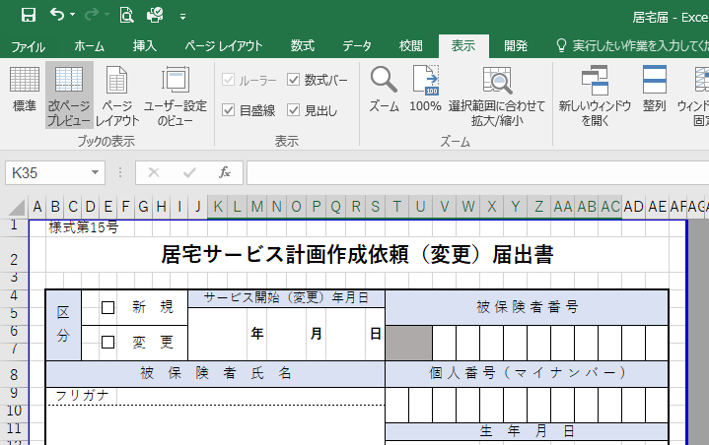

③青線または青点線を動かし、印刷範囲を調整してください。

